Modelo de dominio
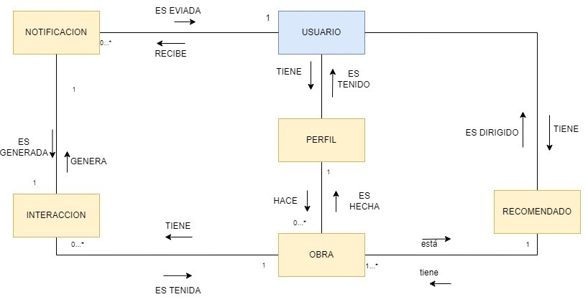

Usuario
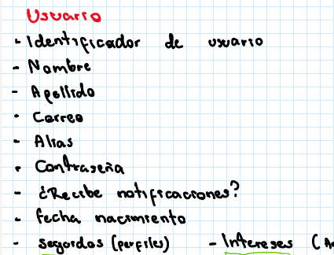
Volver al inicio
Objeto de dominio: | Usuario
Descripción: | Entidad que define a un usuario registrado en la pagina web, guardando de él sus datos de interés
Datos simulados
Atributo | Tipo de dato | Longitud mínima | Longitud máxima | Precisión | Rango inicial | Rango final | Formato | Valor por defecto | Regla especial | ¿Autogenerado? | ¿Calculado? | ¿Obligatorio? | ¿Sensible? | ¿Identifica al registro? | Descripción
Identificador de usuario | Entero |  |  |  |  |  | Formato de un identificador único universal (UUID) |  | -Quitar espacio en blanco al inicio y final | Si | No | Si | No | Si | Identifica de manera unica un usuario permitiendo diferenciar a cada uno
Nombre | Alfanumerico | 1 | 36 |  |  |  | Solo letras y espacios |  | -Quitar espacio en blanco al inicio y final | No | No | No | No | No | Nombra al Usuario que esta definido por medio de su nombre para poder identificarlo
Apellido | Alfanumerico | 1 | 36 |  |  |  | Solo letras y espacios |  | -Quitar espacio en blanco al inicio y final | No | No | No | No | No | Nombra al Usuario que esta definido por medio de su apellido para poder identificarlo
Correo | Alfanumerico | 1 | 20 |  |  |  | Solo contiene letras y numeros |  | -Quitar espacio en blanco al inicio y final | No | No | Si | No | No | Permite que el usuario tenga un correo electronico para contacto privado o para uso de seguridad
Alias | Alfanumerico | 1 | 36 |  |  |  | Solo contiene letras y numeros |  | -Quitar espacio en blanco al inicio y final | No | No | No | No | No | Nombramiento al perfil de usuario, este sera por el cual el usuario sera reconocido desde la creacion de su perfil hasta el final
Contraseña | Alfanumerico | 1 | 36 |  |  |  | Solo contiene letras y numeros |  | -Quitar espacio en blanco al inicio y final | No | No | Si | No | No | Permite al usuario tener una seguridad avanzada y que nadie pueda acceder al perfil de este
Fecha de nacimiento | Fecha y tiempo | 1 | 10 |  |  |  | Solo contiene numeros |  | -Quitar espacio en blanco al inicio y final | No | No | No | No | No | Nombra al usuario por medio de su fecha de nacimiento, esto seria un registro muy importante a la hora de crear el perfil del usuario
Seguidos | Entero |  |  |  |  |  | Solo contiene numeros |  | -Quitar espacio en blanco al inicio y final | No | Si | No | No | No | Permite al usuario saber si esta progresando o si se esta quedando estancado

Nombre combinación | Descripción | Atributos
Combinacion 1 | No es posible tener a mas de una persona con la misma cedula | Cedula
Combinacion 2 | Los identificadores de persona no se repetiran ya que es algo unico para cada Usuario | Identificador

Interacción

Volver al inicio
Objeto de dominio: | Interaccion
Descripción: | Entidad que representa la interacción que tiene un usuario con una obra, permitiendo dar me gusta, comentar, compartir y reportar
Datos simulados
Atributo | Tipo de dato | Longitud mínima | Longitud máxima | Precisión | Rango inicial | Rango final | Formato | Valor por defecto | Regla especial | ¿Autogenerado? | ¿Calculado? | ¿Obligatorio? | ¿Sensible? | ¿Identifica al registro? | Descripción
Identificador de Interaccion | Alfanumerico | 1 | 1000 |  |  |  | Formato de un identificador único universal (UUID) |  | -Quitar espacio en blanco al inicio y final | Si | No | Si | No | Si | Nos permite identiciar la Interaccion, el cual estara regido por una ID y esta solo sera una nunica por persona
Identificador de Usuario que realiza la obra | Alfanumerico | 1 | 1000 |  |  |  | Formato de un identificador único universal (UUID) |  | -Quitar espacio en blanco al inicio y final | Si | No | Si | No | Si | Nos permite identiciar al Usuario, el cual estara regido por una ID y esta solo sera una nunica por persona
Identificador de la obra | Alfanumerico | 1 | 1000 |  |  |  | Formato de un identificador único universal (UUID) |  | -Quitar espacio en blanco al inicio y final | Si | No | Si | No | Si | Nos permite identiciar la obra, el cual estara regido por una ID y esta solo sera una nunica por persona
Tipo de Interaccion | Alfanumerico | 1 | 1000 |  |  |  | Solo letras y espacios |  | -Quitar espacio en blanco al inicio y final | No | Si | Si | No | No | El usuario podra obtener varias tipos de reacciones como : Like, Dislike, Comentario, Suscribirse....Etc.
Descipcion | Alfanumerico | 1 | 1000 |  |  |  | Solo letras y espacios |  | -Quitar espacio en blanco al inicio y final | No | No | No | No | No | Tendremos una descripcion de la interaccion. Donde a la hora de interactuar se estara guardando toda la informacion

Nombre combinación | Descripción | Atributos
Combinacion 1 | Solo una persona tendra un ID Unico, ya que si varias personas comparten un mismo ID la pagina sera muy caotica | Identificador de Interaccion
Combinacion 2 | Solo una persona tendra un ID Unico, ya que si varias personas comparten un mismo ID la pagina sera muy caotica | Identificador de Usuario que realiza la obra
Combinacion 3 | Solo una persona tendra un ID Unico, ya que si varias personas comparten un mismo ID la pagina sera muy caotica | Identificador de la obra

